E-R 図
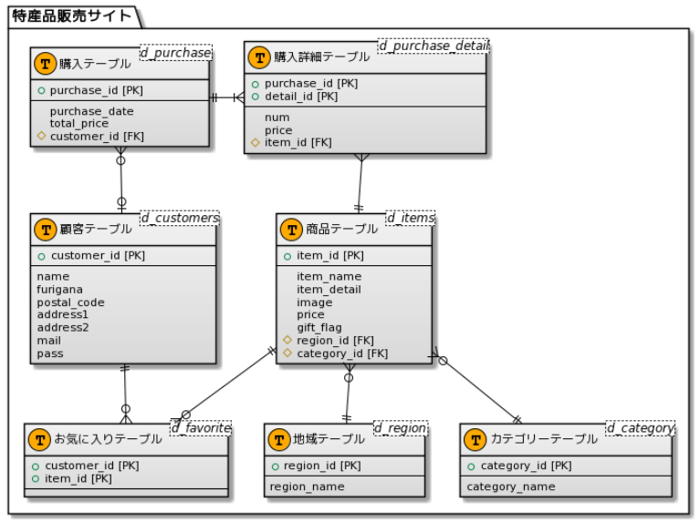
エンティティ一覧・E-R図 |  |  | 作成日： | 2021-10-14 | 作成者： | 大坪
 |  |  | 更新日： |  | 更新者：

エンティティ一覧
No. | エンティティ名 | 定義
1 | 購入 | 購入における基本情報
2 | 購入詳細 | 購入における詳細情報
3 | 顧客 | 顧客の個人情報
4 | 商品 | 各商品の基本情報
5 | カテゴリー | カテゴリーIDで定義
6 | 地域 | 地域IDで定義
7 | お気に入り | 顧客ID、商品IDで定義

E-R図

CRUD図
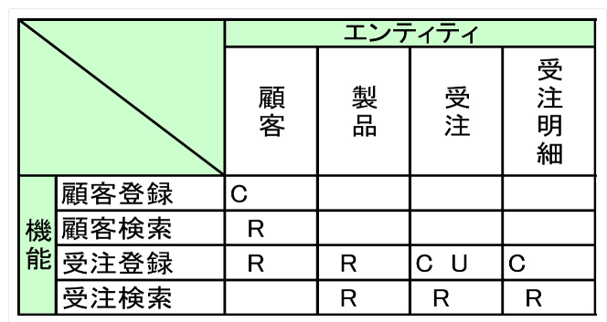
CRUD図 |  | 作成日： |  | 作成者： |  | CRUD図とは
 |  | 更新日： |  | 更新者： |  | データ（エンティティ）が、どの機能で作成（create）、参照（read）、更新（update）、削除（delete）されるかを
 |  |  |  |  |  | マトリクス形式で表現したもの

機能 | 店舗 | 販売員 | 商品 | 販売 | 販売明細 |  | Create：登録・・INSERT文による行の挿入
商品登録 |  |  | C |  |  |  | Read：参照・・・SELECT文による表の参照
商品修正 |  |  | R, U |  |  |  | Update：変更・・UPDATE文による行の更新
商品削除 |  |  | R, U※ |  |  |  | Delete：削除・・DELETE文による行の削除
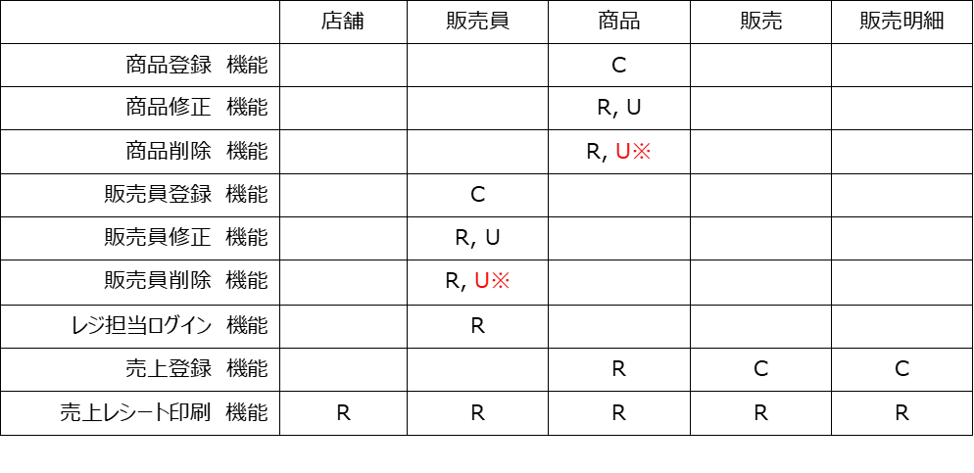

 |  |  |  |  |  |  | ※マスターデータの削除について
 |  |  |  |  |  |  | 基本的に行を削除せず、 削除フラグを立てると
 |  |  |  |  |  |  | いう更新処理を行ないます。

